상품제안서
홀로그램스트랩키링 | 상품코드: F27766

 |  |  |  |  |  |  | 02-412-0044 | www.easy1.co.kr
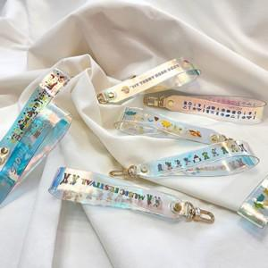

【상세/제작정보】 | <p><span style="font-size: 12pt;"><b>* 납품기한 : 디자인시안 확정후 8일 소요</b></span></p><p><span style="font-size: 12pt;"><b>* 기본수량 이하 인쇄시 인쇄비 40,000원/별도 추가됩니다.</b></span></p><p>​&nbsp;</p>

【인쇄/포장옵션】 | 풀칼라 / 포장불가능

【공급단가】 | 수량 | 200~ | 500~ | 1,000~ | 3,000~ | 5,000~
*VAT별도 | 양면인쇄 | 3,900원 | 3,830원 | 3,730원 | 3,670원 | 3,570원

【상품 URL】 | https://easy1.co.kr:443/src/goods_detail.php?gdno=27766

